分裝流程圖
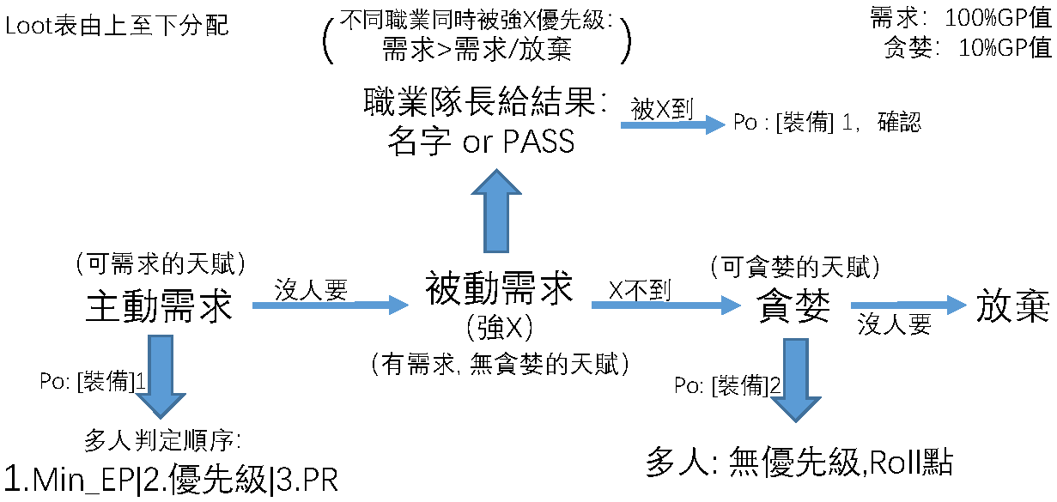
裝備分配流程圖：

